상품제안서
해리스 디퓨저 3in1 세트 | 상품코드: F16025

 |  |  |  |  |  |  | 02-412-0044 | www.easy1.co.kr
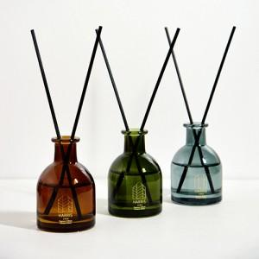 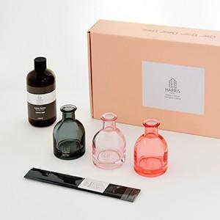

【상세/제작정보】

【인쇄/포장옵션】 | 스티커 / 포장지포장

【공급단가】 | 수량 | 50~ | 100~ | 500~ | 1,000~ | 2,000~
*VAT별도 | 단가 | 12,700원 | 11,700원 | 11,250원 | 10,800원 | 10,530원

【상품 URL】 | http://www.easy1.co.kr/src/goods_detail.php?gdno=16025

